オーダーシート
伝票
基本情報 |  |  |  |  |  |  |  |  |  |  |  |  |  |  |  |  | 生花オーダーシート | ご回答 | エラーが無くなるまで選択を完了させてください
 |  |  |  |  |  |  |  |  |  |  |  |  |  |  |  |  |  | 支払い方法 | #VALUE!
 | 送り主様 | ※宅配便伝票、GIFT REPORTに記載いたします |  |  |  |  | お届け先様 |  |  |  |  |  |  |  |  |  |  | 用途 | #VALUE!
 | 社名 |  |  |  |  |  | 社名 |  |  |  |  |  |  |  |  |  |  | 箱代 | 箱代を予算に含めない
 | 役職 |  |  |  |  |  | 役職 |  |  |  |  |  |  |  |  |  |  | 送料 | 送料を予算に含めない
 | 氏名 |  |  |  |  |  | 氏名 |  |  |  |  |  |  |  |  |  |  | 札代 | 札代を予算に含めない
 | 〒 |  |  |  |  |  | 〒 |  |  |  |  |  |  |  |  |  |  | 商品選択 | #VALUE!
 | 住所 |  |  |  |  |  | 住所 |  |  |  |  |  |  |  |  |  |  | サイズ | #VALUE!
 | TEL |  |  |  |  |  | TEL |  |  |  |  |  |  |  |  |  |  | 雰囲気 | #VALUE!
 |  |  |  |  |  |  | ご用途 |  |  |  |  |  |  |  |  |  |  | お色味 | #VALUE!
 | ご注文ご担当者様 |  |  |  |  |  |  |  |  |  |  |  |  |  |  |  |  | 札の種類 | 札不要／0円
 | 部署 |  |  |  |  |  |  |  |  | ( |  |  |  |  |  | ) |  | カード | #VALUE!
お届けまでの流れ
 | 氏名
 | TEL |  |  |  |  |  | お届け日時 ※原則4日前の15時までにご注文ください
 | mail |  |  |  |  |  | お届け日 |  | 原則4日前の15時までにご注文ください
アプリ
 |  |  |  |  |  |  | お届け時間帯 |  | 選択してください
 | ポイントアプリ | ポイント付与をご希望の場合は付与先をご入力ください
 | 会員証番号 |  |  |  |  |  | ご注文期限 ※日付・時間を過ぎていても承れるケースもございますのでお電話でお問い合わせください
 | TEL |  |  |  |  |  | ご注文が | 2025-11-12 |  | 15時前の場合 |  | 2025-11-16 |  | 以降のご注文が承れます
 | 名義 |  |  |  |  |  | ご注文が | 2025-11-12 |  | 15時以降の場合 |  | 2025-11-17 |  | 以降のご注文が承れます
お支払い
 | お支払い方法
 | 支払い方法

 | 請求書払いご希望の場合はご入力ください
 | 送り先
 | 事業内容

ご予算設定

 | ご予算 ※正しく入力・選択いただくと見積もりが表示されます |  |  | 宅配便の場合の自動見積り |  |  |  |  |  |  | 直接配達の場合の自動見積り
 | ご予算（税込み） | 数字のみ入力してください |  |  |  | 税抜き |  | 税込み |  |  |  |  | 税抜き |  | 税込み
 | 届け先 都道府県 | 都道府県 （例：東京都） |  | ご注文商品 |  | #VALUE! |  | #VALUE! |  |  | ご注文商品 |  | #VALUE! |  | #VALUE!
 | 届け先 市区町村 | 市区町村 （例：目黒区） |  | 配送箱 |  | #VALUE! |  | #VALUE! |  |  | 配送料金 |  | 2,500 |  | 2,750
 | 箱代 |  |  | 宅配便送料 |  | #N/A |  | #N/A |  |  | 札 |  | 0 |  | 0
 | 送料 |  |  | 札 |  | 0 |  | 0 |  |  | 合計 |  | #VALUE! |  | #VALUE!
 | 札代 |  |  | 合計 |  | #VALUE! |  | #VALUE!
配送規定
 |  | ※費用のイメージがつかみやすいよう、最初から「含めない」を |  |  |  |  |  |  |  |  | 都道府県 |  | 都道府県 （例：東京都） |  | #N/A
 |  | 選択してあります。ご希望に合わせてご変更ください。 |  | 商品 |  | #VALUE! |  | #VALUE! |  |  | 市区町村 |  | 市区町村 （例：目黒区） |  | #N/A
 |  |  |  | ※44,000円以上の商品を送る場合、配送料金が変わりますので |  |  |  |  |  |  | 商品代 |  | #VALUE! |  | #VALUE!
 |  |  |  | 別途メールでお伝えいたします。 |  |  |  |  |  |  | ※直接お届けは 商品代 33,000円から（別途送料）となり
 |  |  |  |  |  |  |  |  |  |  | お届け地域も一部に限らせていただいております
商品 |  | https://annex.aoyamaflowermarket.com/flower-gift/

 | 商品選択

1,980円～受注可能
見栄えがする器がセット
になった商品です
8,800円～受注可能
オプション商品です
3種類の文字があります

22,000円～受注可能
33,000円～受注可能
44,000円～受注可能
22,000円～受注可能
33,000円～受注可能
胡蝶蘭
クリスマスツリー

専用シートでご注文ください
専用シートでご注文ください
※ブルーのお花の入荷が無い場合は紫で代用させていただきます
 | サイズ
 | 雰囲気
 | お色味
 |  | ※お花の種類のご指定は承ることができません
祝札

参考
 |  | ※見積もりを表示させるために「札不要」を選択しております。ご希望に合わせてご変更ください。
 | 札 選択 |  |  |  |  |  |  | 札を付ける場合、ご選択ください
 |  |  |  |  |  |  |  | お宛名表記

 |  |  |  |  |  |  |  | 表書き表記

商品代15500円～ご利用いただけます。
大きいサイズの対応が無いためスタンド花、
プレミアムスタンド花には使用できません。
 |  |  |  |  |  |  |  |  |  |  | （ |  |  |  |  | ）
 |  |  |  |  |  |  |  | 御社ロゴ入れ
 |  |  |  |  |  |  |  | 札についての その他ご指定 （ご自由にご記入 ください）

メッセージカード |  |  | ロゴなど、画像も含め、お好きなメッセージを印字できます。

 |  |  |  |  | 印字したい文書をご入力ください。
 | カードの有無

サンプル
 |  |  | 文字色やフォントもご自由にご設定いただいて構いません
 |  |  | （特殊フォント禁止）
 |  |  | ※文字がロゴにかぶる場合は、白紙の裏面に印刷します
 |  |  | ※カードは名刺に近いサイズです（横11.5cm）

備考（ご自由にご記入ください）

 |  |  |  |  |  |  |  | 下記項目をご確認いただけましたらチェックをしてください
 |  |  |  |  |  |  |  | ・お作りしたお花の写真は発送後1週間以内にお送りしています。
 |  |  |  |  |  |  |  | ・お花は生物です。天候等の影響で予定通り入荷せずご希望に添えない場合もございます。
 |  |  |  |  |  |  |  | ・宅配便の到着確認は原則致しておりません。ご不在等の対応はこちらでは致しかねます。
 |  |  |  |  |  |  |  | ・当日、翌日着など急なご依頼の場合は、メール、お電話、両方でご連絡ください。
 |  |  |  |  |  |  |  | 確認しました
入力が完了したら

株式会社パーク・コーポレーション 適格請求書発行事業者登録番号：T6-0104-0102-3733 青山フラワーマーケット アネックス annex@aoyamaflowermarket.com ☎ ０３-６４５１-０９８７

胡蝶蘭オーダーシート
伝票
基本情報 |  |  |  |  |  |  |  |  |  |  |  |  |  |  |  |  |  |  |  | 胡蝶蘭専用オーダーシート | ご回答 | エラーが無くなるまで選択を完了させてください
 |  |  |  |  |  |  |  |  |  |  |  |  |  |  |  |  |  |  |  |  | 支払い方法 | #VALUE!
 | 送り主様 | ※宅配便伝票、GIFT REPORTに記載いたします |  |  |  |  |  |  |  | お届け先様 |  |  |  |  |  |  |  |  |  |  | 請求書送り先 | #VALUE!
 | 社名 |  |  |  |  |  |  |  |  | 社名 |  |  |  |  |  |  |  |  |  |  | ご用途 | #VALUE!
 | 役職 |  |  |  |  |  |  |  |  | 役職 |  |  |  |  |  |  |  |  |  |  | 色 | #VALUE!
 | 氏名 |  |  |  |  |  |  |  |  | 氏名 |  |  |  |  |  |  |  |  |  |  | 商品 | #VALUE!
 | 〒 |  |  |  |  |  |  |  |  | 〒 |  |  |  |  |  |  |  |  |  |  | ラッピング | #VALUE!
 | 住所 |  |  |  |  |  |  |  |  | 住所 |  |  |  |  |  |  |  |  |  |  | お宛名 | #VALUE!
 | TEL |  |  |  |  |  |  |  |  | TEL |  |  |  |  |  |  |  |  |  |  | 表書き | #VALUE!
 |  |  |  |  |  |  |  |  |  | ご用途 |  |  |  |  |  |  |  |  |  |  | ロゴ | #VALUE!
 | ご注文ご担当者様 |  |  |  |  |  |  |  |  |  |  |  |  |  |  |  |  |  |  |  | カード | #VALUE!
 | 部署 |  |  |  |  |  |  |  |  |  |  |  | ( |  |  |  |  | ）
お届けまでの流れ
 | 氏名
 | TEL |  |  |  |  |  |  |  |  | お届け日時 ※原則4日前の15時までにご注文ください
 | mail |  |  |  |  |  |  |  |  | お届け日 |  | 原則4日前の15時までにご注文ください
アプリ
 |  |  |  |  |  |  |  |  |  | お届け時間帯 |  | 選択してください
 | ポイントアプリ | ポイント付与をご希望の場合は付与先をご入力ください
 | 会員証番号 |  |  |  |  |  |  |  |  | ご注文期限 ※日付・時間を過ぎていても承れるケースもございますのでお電話でお問い合わせください
 | TEL |  |  |  |  |  |  |  |  | ご注文が | 2025-11-12 |  | 15時前の場合 |  | 2025-11-16 |  | 以降のご注文が承れます
 | 名義 |  |  |  |  |  |  |  |  | ご注文が | 2025-11-12 |  | 15時以降の場合 |  | 2025-11-17 |  | 以降のご注文が承れます
お支払い
 | お支払い方法
 | 支払い方法

 | 請求書払いご希望の場合はご入力ください
 | 送り先
 | 事業内容

商品 胡蝶蘭は鮮度良くお届けできるよう、市場直送となります。

 | 胡蝶蘭の色
 | 胡蝶蘭の色

 | 商品選択 |  |  |  |  |  | 直接お届け |  | 宅配 | 宅配便 配送料金
 |  | 本数 | 輪数目安 | 選択 | 商品代 |  | 基本 | 都内一部 | 梱包料 | 関東 | 北海道 | 南東北 | 北東北 | 信越 北陸 東海 | 関西 | 中国 | 四国 | 北九州 | 南九州
 | 大輪 胡蝶蘭 90-110cm | 5本 | 75 |  | 55,000 | (50,000) | 3,850 | 5,500 | 2,750 | 4,895 | 8,745 | 6,600 | 7,095 | 6,380 | 6,380 | 7,095 | 7,095 | 7,810 | 8,690
 |  |  | 65 |  | 49,500 | (45,000) | 3,850 | 5,500 | 2,750 | 4,895 | 8,745 | 6,600 | 7,095 | 6,380 | 6,380 | 7,095 | 7,095 | 7,810 | 8,690
 |  | 3本 | 50～ |  | 41,800 | (38,000) | 3,850 | 5,500 | 2,750 | 4,895 | 8,745 | 6,600 | 7,095 | 6,380 | 6,380 | 7,095 | 7,095 | 7,810 | 8,690
 |  |  | 45 |  | 33,000 | (30,000) | 3,850 | 5,500 | 2,750 | 3,795 | 6,985 | 5,060 | 5,390 | 4,895 | 5,005 | 5,445 | 5,445 | 5,940 | 6,545
 |  |  | 39 |  | 27,500 | (25,000) | 3,850 | 5,500 | 2,200 | 3,245 | 5,500 | 4,290 | 4,565 | 4,180 | 4,180 | 4,565 | 4,565 | 5,005 | 5,500
 |  |  | 33 |  | 22,000 | (20,000) | 3,850 | 5,500 | 2,200 | 3,245 | 5,500 | 4,290 | 4,565 | 4,180 | 4,180 | 4,565 | 4,565 | 5,005 | 5,500
 |  | 2本 | 20 |  | 20,900 | (19,000) | 3,850 | 5,500 | 2,200 | 3,245 | 5,500 | 4,290 | 4,565 | 4,180 | 4,180 | 4,565 | 4,565 | 5,005 | 5,500
 | ミディ 胡蝶蘭 約40cm | 5本 | 50 |  | 25,300 | (23,000) | 3,850 | 5,500 | 1,100 | 1,705 | 2,090 | 1,705 | 1,815 | 1,705 | 1,760 | 1,870 | 1,980 | 2,090 | 2,090
 |  | 3本 | 42 |  | 16,500 | (15,000) | 3,850 | 5,500 | 1,100 | 1,705 | 2,090 | 1,705 | 1,815 | 1,705 | 1,760 | 1,870 | 1,980 | 2,090 | 2,090
 |  |  | 33 |  | 14,300 | (13,000) | 3,850 | 5,500 | 990 | 1,375 | 1,760 | 1,375 | 1,485 | 1,375 | 1,430 | 1,540 | 1,650 | 1,760 | 1,760

 | ラッピング ご希望のタイプをご選択いただけます ※宅配便でお送りする場合は配送の都合上、バランスが代わります
 | ラッピング | 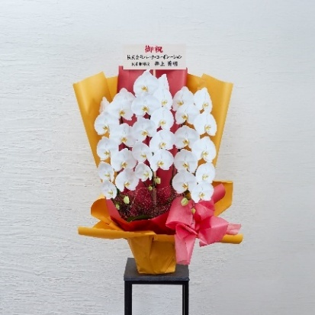 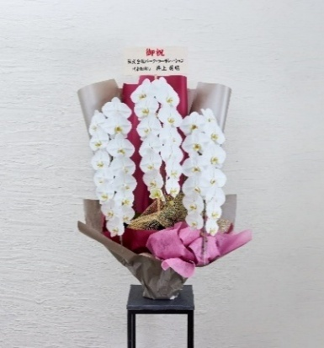 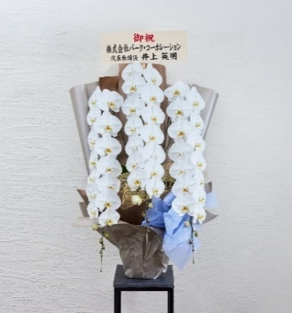 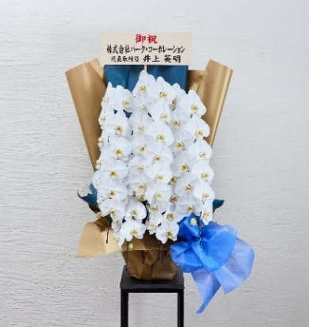

参考価格：27,500円
参考価格：33,000円
参考価格：41,800円
参考価格：55,000円

お見積り 商品を選択後、お届け先地域を正しく入力いただくとお見積りが表示されます

 |  |  |  |  |  |  |  |  |  |  | #VALUE!
 | 届け先 都道府県 | 都道府県 （例：東京都） |  |  | #N/A |  |  |  | お見積り |  | 宅配便の場合 |  |  |  | 直接配達の場合
 | 届け先 市区町村 | 市区町村 （例：目黒区） |  |  | #N/A |  |  |  | ※自動反映 |  | 税抜き |  | 税込み |  | 税抜き |  | 税込み
 | 商品代 | #VALUE! |  |  | #VALUE! |  |  |  | ご注文商品 |  | #VALUE! |  | #VALUE! |  | #VALUE! |  | #VALUE!
 |  |  |  |  |  |  | ※上記3項目全て「お届け可能」の場合直接配達ができます |  | 梱包料 |  | #VALUE! |  | #VALUE! |  | － |  | －
 |  |  |  |  |  |  |  |  | 送料 |  | #VALUE! |  | #VALUE! |  | #N/A |  | #N/A
配送規定
 |  |  |  |  |  |  |  |  | 合計 |  | #VALUE! |  | #VALUE! |  | #VALUE! |  | #VALUE!
 |  |  |  |  |  |  |  |  |  |  |  |  |  |  |  |  |  | ※胡蝶蘭は鮮度良くお届けできるよう、市場直送となります
祝札 |  |  |  |  |  |  |  |  |  |  | メッセージカード |  |  | ロゴなど、画像も含め、お好きなメッセージを印字できます。

参考
 | 札を付ける場合、ご選択ください |  |  |  |  |  |  |  |  |  |  | 有無
 | お宛名表記

 |  |  |  |  |  |  |  |  |  |  |  | 文字色やフォントもご自由にご設定いただいて構いません
 |  |  |  |  |  |  |  |  |  |  |  | （特殊フォント禁止）
 | 表書き表記 |  |  |  |  |  |  |  |  |  |  | ※文字がロゴにかぶる場合は、白紙の裏面に印刷します
サンプル
 |  |  |  |  |  |  |  |  |  |  |  | ※カードは名刺に近いサイズです（横11.5cm）
 |  |  | （ |  |  |  |  | ） |  |  |  | 印字したい文書をご入力ください。
 | 御社ロゴ入れ
 | 札についての その他ご指定 （ご自由にご記入 ください）

備考（ご自由にご記入ください）

 |  |  |  |  |  |  |  |  |  |  |  |  | 下記項目をご確認いただけましたらチェックをしてください
 |  |  |  |  |  |  |  |  |  |  |  |  | ・お作りしたお花の写真は発送後1週間以内にお送りしています。
 |  |  |  |  |  |  |  |  |  |  |  |  | ・お花は生物です。天候等の影響で予定通り入荷せずご希望に添えない場合もございます。
 |  |  |  |  |  |  |  |  |  |  |  |  | ・宅配便の到着確認は原則致しておりません。ご不在等の対応はこちらでは致しかねます。
 |  |  |  |  |  |  |  |  |  |  |  |  | ・当日、翌日着など急なご依頼の場合は、メール、お電話、両方でご連絡ください。
 |  |  |  |  |  |  |  |  |  |  |  |  | 確認しました
入力が完了したら
株式会社パーク・コーポレーション 適格請求書発行事業者登録番号：T6-0104-0102-3733 青山フラワーマーケット アネックス annex@aoyamaflowermarket.com ☎ ０３-６４５１-０９８７

クリスマスツリー
参考画像
選択肢へ
お届け先情報 |  |  | 1. ツリー |  |  |  | 4. デコレーション
 |  |  |  |  |  |  |  |  | ご選択結果・費用
 |  |  |  |  |  |  |  |  |  |  | 税抜き | 税込み
 | お届け先 |  |  | サイズ | タイプ | 税抜き |  | メインカラー（6割） | サイズ | #VALUE! | #VALUE! | #VALUE!
 | 社名 |  |  |  | ノーマルツリー | 70,000円 |  | メインカラーを選択 | 足元 | #VALUE! | #VALUE! | #VALUE! | ※ポインセチアをご選択された場合、費用は別途ご連絡いたします
 | 部署・役職 |  |  |  | ノーマルツリー | 90,000円 |  |  | 電飾 | #VALUE! | #VALUE! | #VALUE!
 | 氏名 |  |  |  | ノーマルツリー | 140,000円 |  |  | 色1 | #VALUE! | ― | ―
 | 住所 |  |  |  | ノーマルツリー | 190,000円 |  |  | 色2 | 0 | ― | ―
 | TEL |  |  |  | ノーマルツリー | 290,000円 |  |  | 色3 | 0 | ― | ―
 | 営業時間 |  |  |  | スリムツリー | 60,000円 |  |  | 送料 |  | 5,000 | 5,500 | ※360cmツリーは送料が異なります
アプリ
 |  |  |  |  | スリムツリー | 75,000円 |  |  |  |  | #VALUE! | #VALUE!
 | ポイントアプリ ポイント付与をご希望の場合は付与先をご入力ください |  |  |  | スリムツリー | 120,000円
 | 会員証番号 |  |  |  | スリムツリー | 165,000円 |  |  | 支払い | #VALUE!
 | TEL |  |  |  | 雪降りツリー | 100,000円
 | 名義
参考画像
 |  |  | 2. 足元
選択肢へ
 | 納品
 | ご希望お届け日 1 |  |  |  |  |  |  | サブカラー（3割）
 | ご希望お届け日 2 |  |  | 種類 |  | 税抜き |  | 選択した番号を入力
 | お届け希望時間帯 | 選択してください |  |  |  | 4,000円
 | 撤去 | 26日～28日の御社営業時間内にお伺いいたします。 誠に申し訳ございませんが、沢山のお客様の元にお伺いが できるよう日時指定は承れません。 |  |  |  | 25,200円
 |  |  |  |  |  | 33,600円
 |  |  |  |  |  | 2,750円～

お支払い
お支払い方法 |  |  | 3. 電飾

選択肢へ
 | 支払い方法 |  |  | 電飾の有無
 |  |  |  | 要・不要 |  | 税抜き |  | デコレーション（1割）
 |  |  |  |  |  | 10,000円 |  | 選択した番号を入力
 |  |  |  |  |  | 0円

 |  |  |  | 電飾ありをご選択いただいた場合は
 |  |  |  | こちらもご回答ください

 |  |  |  | 床の色に近い方はどちらですか？

 |  |  |  | ツリー設置場所からコンセントまでの距離
 |  |  |  |  | 約 | ｍ

参考
👇クリックするとシートにジャンプします |  |  |  |  |  |  |  |  |  |  |  |  |  |  |  |  |  |  |  |  |  |  | ☎03-6451-0987
メッセージカード |  |  | メールアドレス |  |  | お支払い | 祝札 |  |  | 配送規定 | 伝票 |  |  | ポイントアプリ |  | お届けの流れ |  |  | お供え花 |  | 変更履歴
文章サンプル |  |  | 入力後、メールで お送りください |  |  | お支払い規定 | お祝い札の 参考表記です |  |  | 宅配／直接お届け | お届け先様に お渡しします |  |  | 公式ポイントアプリ のご案内 |  | お花の入荷日と 配送日 |  |  | お供え花の 基本ルール |  | オーダーシートの 変更履歴を記載しています

メッセージカード文例

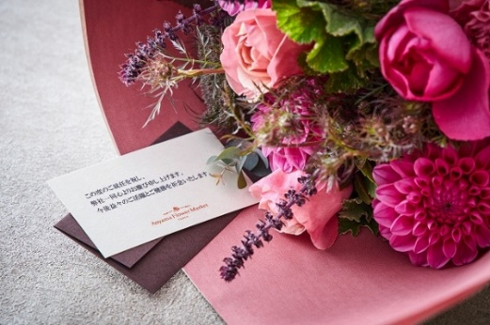
 | 就任お祝い |  |  |  |  |  | 開店お祝い |  |  |  |  |  | お誕生日
 | 株式会社生花販売 代表取締役 田辺誠様 この度のご就任を祝し弊社一同心よりお慶び申し上げます。 今後益々のご活躍とご健勝を祈念いたします。 株式会社花華 代表取締役 青山花子 |  |  |  |  |  | 新店舗ご開店おめでとうございます。 御社の益々のご発展とご活躍をご期待申し上げます。 株式会社花華 代表取締役 青山花子 |  |  |  |  |  | ●●さん お誕生日おめでとうございます！ 今年1年が素晴らしい年になりますように。 株式会社花華 代表取締役 青山花子

メールアドレス

 | オーダーシートのご入力が完了されましたら、EXCELのまま、メール添付にてお送りください。

 | メール送付先 |  | annex@aoyamaflowermarket.com

 | メール本文 |  | 特に規定はございませんので、よろしければ下記文章をコピーしてご利用ください。

 | 注文担当者様 お世話になっております。 新規注文を添付にてお送りいたしますので、ご対応よろしくお願いいたします。

お支払い

 | 請求書払い |  |  |  |  |  |  |  |  |  |  | クレジット・事前振込み
 | 1） 原則として領収書は発行いたしておりません。銀行振り込み明細書を領収証拠書類としてご利用くださいませ。 |  |  |  |  |  |  |  |  |  |  | 1）費用確定後、お支払い専用URLをご連絡いたします
 | 2） お振込手数料はお客さまご負担となります。 |  |  |  |  |  |  |  |  |  |  | 2）原則ご注文から3日以内のお支払いをお願いしております。 ただし、お届け日が差し迫っている場合は、発送日前日までにご決済ください。
 | 3） 毎末日締め 翌月末払い、現金払い（銀行振込）としておりますので、ご協力いただけますようお願い申し上げます。 |  |  |  |  |  |  |  |  |  |  | 3）お支払いが無かった場合でも自動でキャンセルにはなりませんので必ずご連絡をいただけますよう、お願いいたします。
 | 4） 手続き上困難な条件のお申し出、ご指定伝票によるお取引き、その他対応いたしかねると判断した場合には、ご希望 |  |  |  |  |  |  |  |  |  |  | 4）ご使用可能カード：Visa・MasterCard・American Express
 | に添えない場合もございます。 |  |  |  |  |  |  |  |  |  |  | 5）振込先／三井住友銀行 青山支店 普通 ６９８００１４ カ）パーク．コーポレーション
 | 5） お取引先各社様ご指定の書類（発注書、納品書、請求書等）の提出はお断りさせていただいております。
 | 6） お支払い口座は記載の3行よりご都合のよろしいものをご利用くださいませ。
 | 7） メール、郵送、どちらでお送りしても請求書は同じものになります。

お祝い札

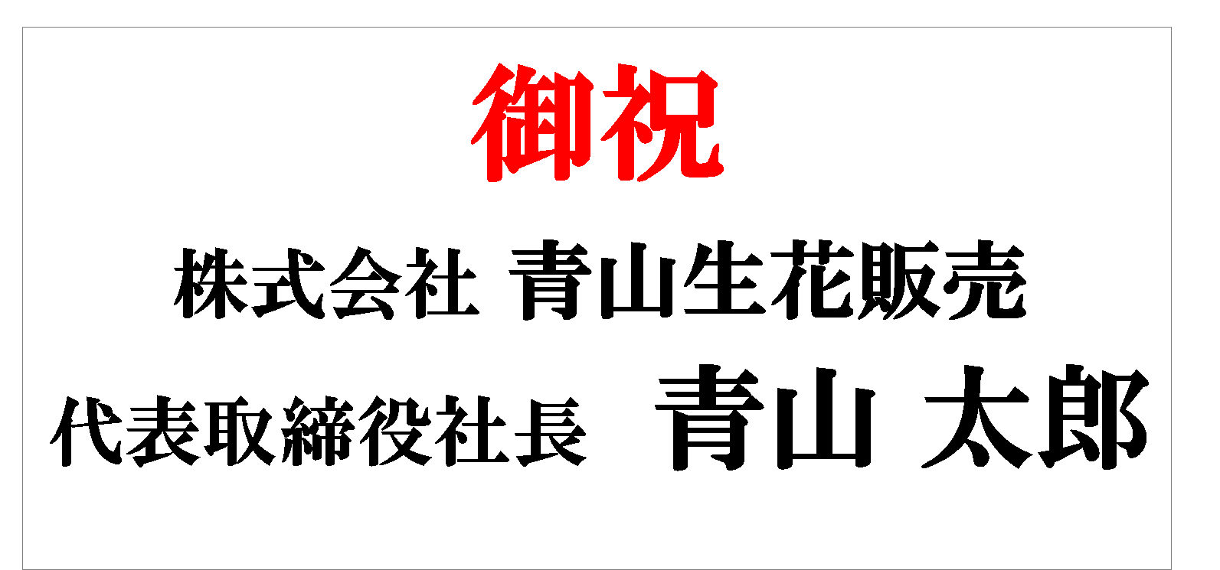
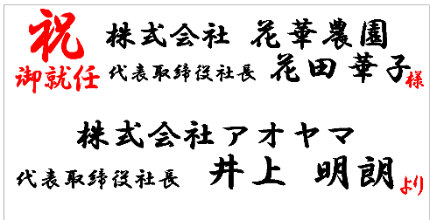
※画像はサンプルです。商品により札のサイズ・形は異なります。
■表書き ： Congratulations
■お宛名 ： 送り主名のみ記入
■ロゴ入 ： 会社ロゴを加える
■表書き ： 御祝
■お宛名 ： 送り主名のみ記入
■ロゴ入 ： ロゴは必要なし
■表書き ： 祝御就任
■お宛名 ： お届け先名を加える
■ロゴ入 ： 会社ロゴは必要なし
 | お祝い札のマナー |  |  |  |  |  |  |  |  |  |  | サンプル
 | 御祝札の役割は、誰から贈られた花であるかを明確にさせることです。
 | 贈り主（注文者）の名前は必須ですが、お届け先の名前は書かなくても失礼にはなりません。
 | ただし、ご出演お祝いや昇進のお祝いなど、お届け先も明記した方が良いケースもあります。
 | 目的に応じた表記
 | 企業様宛 |  | 目的 |  |  | 主な飾り文字 |  |  | オススメの表記
 |  |  | お祝い全般 |  |  | 御祝、祝 |  |  | 送り主名のみ
 |  |  | 移転 |  |  | 御祝、祝 御移転、移転御祝 |  |  | 送り主名のみ
 |  |  | 就任・昇進 |  |  | 御祝、祝 御就任、就任御祝 |  |  | お届け先名を加える
 |  |  | 開業 |  |  | 御祝、祝 御開業、開業御祝 |  |  | 送り主名のみ
 |  |  | 周年 |  |  | 御祝、祝◯周年、◯周年御祝 |  |  | 送り主名のみ
 | お店 |  | 開店 |  |  | 御祝、祝 御開店 |  |  | お届け先名を加える
 |  |  | 開院 |  |  | 御祝、祝 御開院 |  |  | お届け先名を加える
 | 個人様宛 |  | 公演・講演の出演 |  |  | 御祝、祝、祝 御出演 |  |  | お届け先名を加える
 |  |  | 楽屋へ届ける場合 |  |  | 楽屋御見舞、御部屋見舞、祝 御出演 |  |  | お届け先名を加える
 |  |  | 受賞のお祝い |  |  | 御祝、祝○○賞、受賞御祝 |  |  | お届け先名を加える
 |  |  | 選挙応援 |  |  | 祈御当選、必勝祈願、陣中御見舞 |  |  | お届け先名を加える
 |  |  | 当選 |  |  | 御祝、祝 初当選、祝 御当選 |  |  | お届け先名を加える

配送規定

 | 生花商品（胡蝶蘭以外） |  |  |  |  |  |  |  |  |  |  |  |  |  | 胡蝶蘭
 | 項目 |  | 宅配便でお届け |  |  |  |  |  |  | 直接お届け |  |  |  |  | 項目 |  | 宅配便でお届け |  |  |  |  | 直接お届け
 | 配送エリア |  | 全国 |  |  |  |  |  |  | 都内一部エリア |  |  |  |  | 配送エリア |  | 全国 |  |  |  |  | 都内一部エリア
 | 商品代 |  | 価格の下限はございません |  |  |  |  |  |  | 33,000円～ （送料・税含め35,530円～） |  |  |  |  | 商品代 |  | 価格の下限はございません |  |  |  |  | 22,000円～ （送料・税含め25,850円～）
 | 別途費用 |  | 別途配送箱代 660円～2,200円がかかります |  |  |  |  |  |  | ― |  |  |  |  | 別途費用 |  | 別途配送箱代 990円～2,750円がかかります |  |  |  |  | ―
 | 配送OK商品 |  | 下記NG商品以外 |  |  |  |  |  |  | 品物問わず、お届け可能です |  |  |  |  | 配送料 |  | 胡蝶蘭専用 オーダーシート内に 料金一覧表がございます |  |  |  |  | 港区、渋谷区、品川区、 新宿区、目黒区、中央区、 文京区、千代田区、 大田区、世田谷区、 豊島区 | ¥3,850
 | 配送NG商品 |  | 配送箱の全辺計が160cm以内でないと配送できないためです |  |  |  |  |  |  | 商品のNGはございませんが、 商品代3.3万円以下の場合 直接お届けは致しかねます
スタンド花
プレミアムスタンド花
フラワー＆グリーン

 |  |  |  |  |  |  |  |  |  |  |  |  |  |  |  |  |  |  |  |  |  | 台東区、江東区 | ¥5,500
 | 生花 配送料 |  | 北海道 |  |  |  |  | ¥1,958 |  | 港区、渋谷区、品川区、 新宿区、目黒区、中央区、 文京区、千代田区、 大田区、世田谷区 |  | ¥2,750
 |  |  | 北東北、南東北、関東、信越、北陸、中部 |  |  |  |  | ¥1,320
 |  |  | 都内 |  |  |  |  | ¥1,260
 |  |  | 関西 |  |  |  |  | ¥1,458
 |  |  | 中国、四国 |  |  |  |  | ¥1,590
 |  |  | 九州 |  |  |  |  | ¥2,387
 |  |  | 沖縄 |  |  |  |  | ¥2,475

ギフトレポート、宅配便伝票サンプル

 | オーダーシートにご入力いただいた下記部分が表示されます。 |  |  |  |  |  |  |  |  | お花と一緒にお送りする GIFT REPORTサンプルです |  |  |  |  |  |  | 宅配便伝票のサンプルです
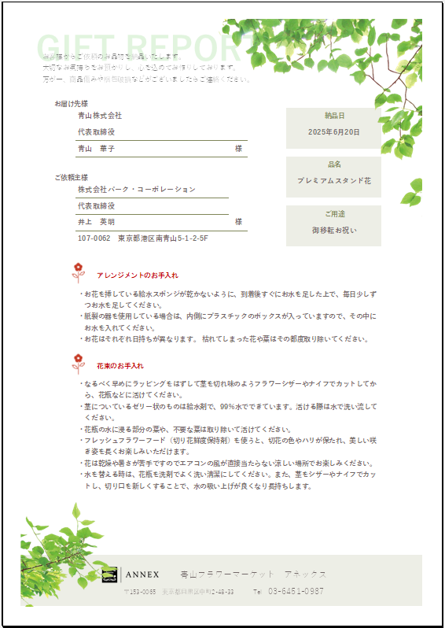
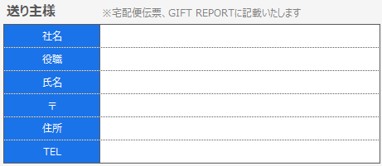

ポイントアプリ

 | 青山フラワーマーケット全店で導入しております公式アプリを利用したポイント付与をANNEXでもご利用いただけます。ポイント付与をご希望される場合は、オーダーシート内の指定箇所にご登録情報をご記載ください。
 | ポイントの付与先について
 | 基本的こちらは個人様が保持されるものとなりますので、ANNEXではご担当者様に付与する前提でおります。法人様として保持されたいという場合は、会社様携帯電話、共有携帯電話等での会員登録をお願いいたします。
 | ポイントの利用について
 | ご利用されたい場合はメールもしくはお電話でお申し付けくださいませ。
 | 会員登録
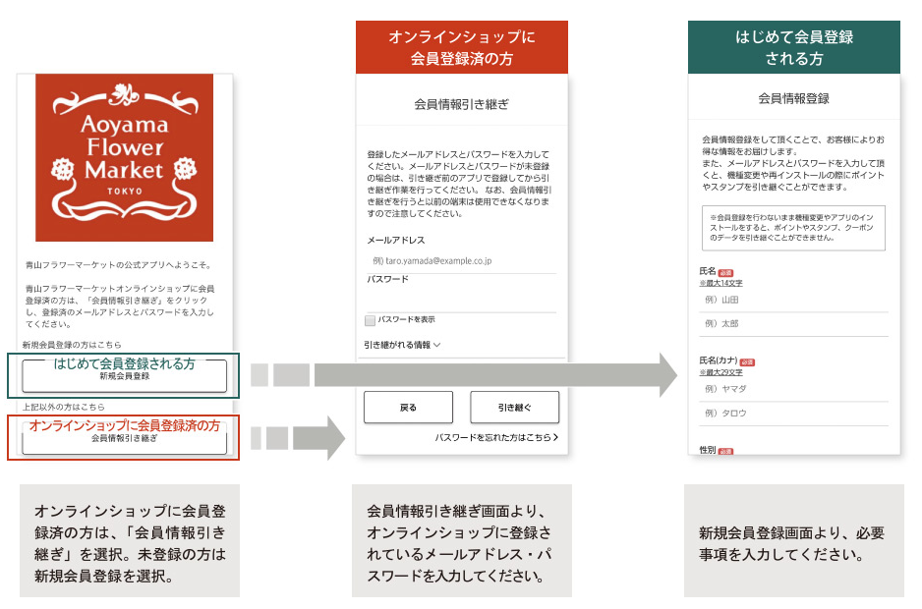

お届けまでの流れ（鮮度の良いお花をお楽しみいただくために）

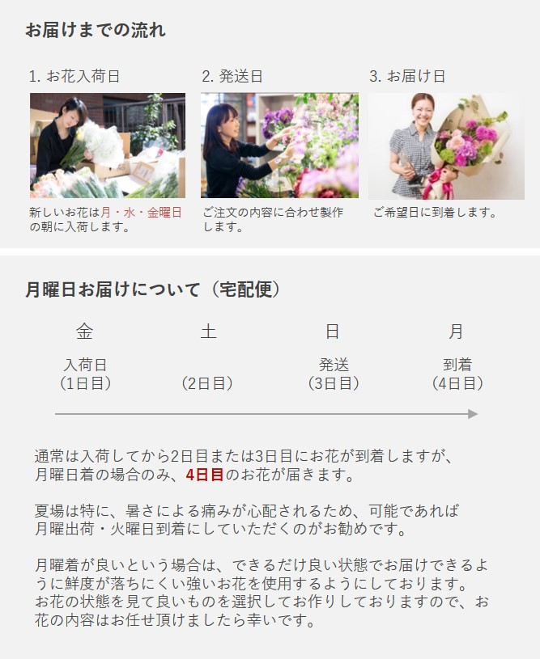
 | 月曜日にお届けするお花が、一番 鮮度が落ちます。
 |  |  |  |  |  |  |  |  |  |  |  |  |  |  |  |  |  | ご注文期限を過ぎた場合、ご注文自体承れないか、
 |  |  |  |  |  |  |  |  |  |  |  |  |  |  |  |  |  | お花の内容のご希望を承れない場合がございます。
 |  |  |  |  |  |  |  |  |  |  |  |  |  |  |  |  |  | お届け日 |  | ご注文期限
 |  |  |  |  |  |  |  |  |  |  |  |  |  |  |  |  |  | 月 |  | 前の週の水曜日まで
 |  |  |  |  |  |  |  |  |  |  |  |  |  |  |  |  |  | 火 |  | 前の週の金曜日まで
 |  |  |  |  |  |  |  |  |  |  |  |  |  |  |  |  |  | 水 |  | 前の週の金曜日まで
 |  |  |  |  |  |  |  |  |  |  |  |  |  |  |  |  |  | 木 |  | 月曜日まで
 |  |  |  |  |  |  |  |  |  |  |  |  |  |  |  |  |  | 金 |  | 月曜日まで
 |  |  |  |  |  |  |  |  |  |  |  |  |  |  |  |  |  | 土 |  | 水曜日まで
 |  |  |  |  |  |  |  |  |  |  |  |  |  |  |  |  |  | 日 |  | 水曜日まで

お供え花

 |  |  |  |  | 花色 |  |  |  |  |  |  | 札、その他
 |  |  |  |  | （基本的に） 白 |  |  |  |  |  |  | お札は贈り主様のお名前だけ記載します。枕花は名前の通り故人の枕元に供える花で、アレンジメントが主流です。

 |  |  |  |  | 花色 |  |  |  |  |  |  | 札、その他
 |  |  |  |  | 基本的に白一色でお作りしますが、ご希望があれば紫や黄色、ピンクなどを入れる場合も。 |  |  |  |  |  |  | お札は贈り主様のお名前だけ記載します。できる限り通夜の前日までに送りましょう。

 |  |  |  |  | 花色 |  |  |  |  |  |  | 札、その他
 |  |  |  |  | 基本的に白一色でお作りしますが、ご希望があれば紫や黄色、ピンクなどを入れる場合も。 |  |  |  |  |  |  | 札が立っているとむしろ仰々しく感じてしまうことも。付けるならば「供」「御供」「御霊前」（日蓮正宗は御仏前）と薄墨で書きます。

 |  |  |  |  | 花色 |  |  |  |  |  |  | 札、その他
 |  |  |  |  | 年月の経過に応じて淡い色から加えていくのが一般的です。 |  |  |  |  |  |  | お札を付けるならば「御供」「御仏前」と黒墨で書きます。

 |  |  |  |  | 豆知識
 |  |  |  |  | ◎ お供え、お悔やみの場合、宛名は書きません。用途のみもしくは、贈り主様の名前のみのどちらかが一般的です。
 |  |  |  |  | ◎ 薄墨で書くのは、涙で墨が薄くなってしまった、十分に墨を磨る時間がなかった、という気持ちを表しているそうです。四十九日以前は薄墨、それ以降は黒墨が一般的なようですが、地方性もあるようです。
 |  |  |  |  | ◎ 札は仏式のみで使用します。神式、キリスト教式では札は立てません。

オーダーシート変更履歴 |  |  |  |  | 現在のバージョンは【AS列1行目】に表示

 | Vo.48 | 2025-10-13 |  | 胡蝶蘭シートのエラー箇所を修正しました
 | Vo.47 | 2025-09-03 |  | オーダーシートが見難いというご意見を反映し、修正しました
 | Vo.46 | 2025-07-07 |  | もくじシートを分割しました
 | Vo.45 | 2025-07-02 |  | クリスマスシーズンに向けて、ツリー用注文シートを追加しました
 | Vo.44 | 2025-06-23 |  | エラー箇所を修正しました
 | Vo.43 | 2025-05-30 |  | 宅配箱料金を変更させていただきました
 |  | 〃 |  | 直接配送料金を変更させていただきました
 |  | 〃 |  | ご入力いただきやすいよう、大幅にデザインを変更しました
 | Vo.42 | 2024-10-21 |  | ゆうぱっくのお届け時間規定変更により、お届け時間帯を変更いたしました
 | Vo.41 | 2024-07-10 |  | 本ファイルのデータサイズを小さくしました（5.38MB → 4.16MB）
 |  | 〃 |  | 胡蝶蘭の一部配送料金が変更になりました
 |  | 〃 |  | 胡蝶蘭（5本立ち）の価格を値下げしました
 | Vo.40 | 2024-05-21 |  | お支払いのシート内容を変更いたしました
 | Vo.39 | 2023-12-28 |  | 胡蝶蘭の梱包料金を変更させていただきました
 | Vo.38 | 2023-11-01 |  | 胡蝶蘭のラッピング種類をご選択いただけるようになりました

